Лист1
№ | Наименование | Ед.изм | Кол-во | Цена, руб. | Сума, руб. | Изображение
1 | Комплект для раздачи лекарств (кассетница, 10 пеналов) | шт. | 12 | 1,400.00 | 16,800.00 | 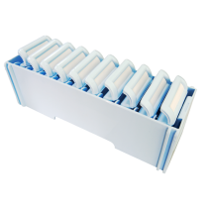 | 1,380.00
2 | Коробка стерилизационная с фильтром КСКФ-9 | шт. | 1 | 2,000.00 | 2,000.00 | 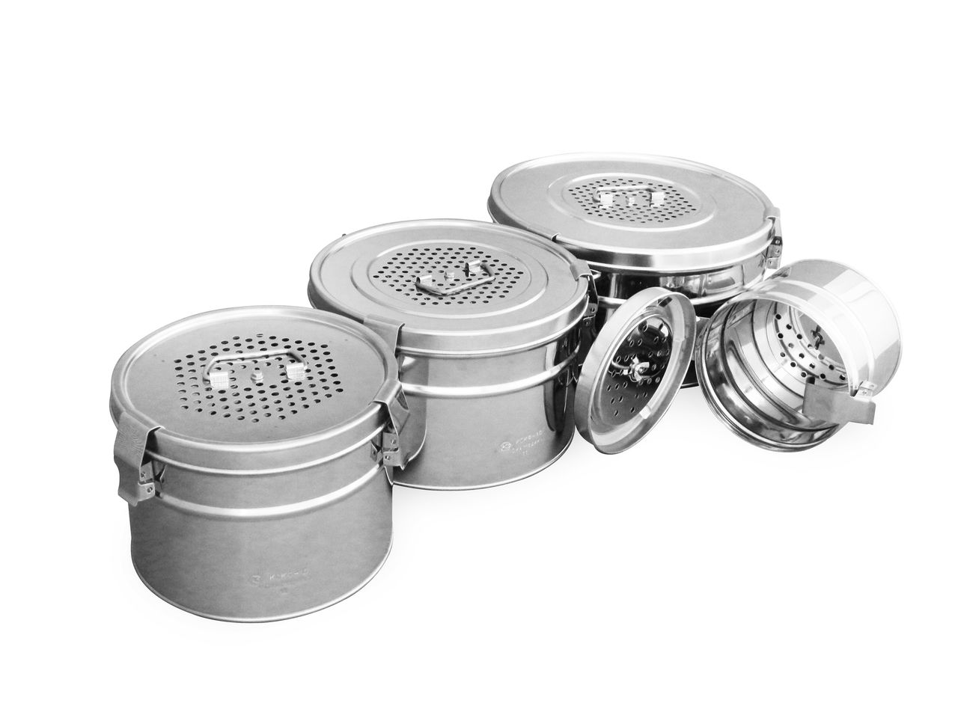 | 1,005.37
3 | Крафт-бумага для стерилизации инструмента | кг | 10 | 60.00 | 600.00 |  | 50.74
4 | Мундштук для спирографа 27х65х1,0 одноразовый SP-2 | шт. | 80 | 4.00 | 320.00 | 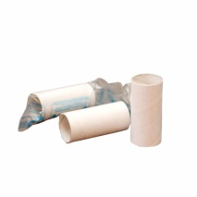 | 3.40
5 | Мундштук для спирографа 27х65х1,4 одноразовый | шт. | 60 | 4.00 | 240.00 | 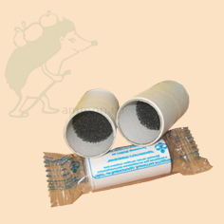 | 3.28
6 | Наконечники для дозатора | набор | 1 | 600.00 | 600.00 |  | 530.00
7 | Судно медицинское полимерное "Солнышко" по ТУ 9398-003-98300952-2012 (типа Ладья с крышкой) | шт. | 1 | 350.00 | 350.00 |  | 220.00
8 | Таблицы для определения О.З. (Сивцева) | шт. | 3 | 40.00 | 120.00 |  | 29.50
9 | Тампонодержатель алюминиевый | шт. | 100 | 55.00 | 5,500.00 |  | 49.00
10 | Тапочки с открытом мысом,СПБ,подошва 8мм | пар | 90 | 12.00 | 1,080.00 |  | 10.52
11 | Шпатель деревянный для полости рта | шт. | 50 | 3.00 | 150.00 |  | 1.42
12 | Шприц для промывания полостей (Жане) | шт. | 72 |  | 0.00 |  | 530.20
13 | Материал композитный цитоактивный для восполнения дефектов тканей, стерильный "ЛитАр" 40х40мм | шт. | 11 | 6,600.00 | 72,600.00 |  | 6,600.00
14 | Материал композитный цитоактивный для восполнения дефектов тканей,стерильный "ЛитАр" 20х20мм | шт. | 12 | 1,860.00 | 22,320.00 |  | 1,860.00
15 | Материал композитный цитоактивный для восполнения дефектов тканей, стерильный "ЛитАр" 40х80мм | шт. | 2 | 9,130.00 | 18,260.00 |  | 9,130.00
16 | Тонометр ВК-2002-3001 мех. (фонендоскоп в комплекте) | шт. | 24 | 300.00 | 7,200.00 | 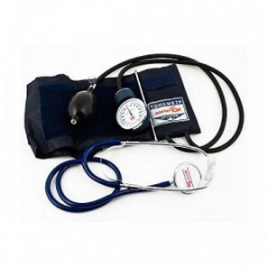 | 157.50
17 | Хладоэлемент МХД-2 (от -20 до 0 град. Цельсия) | шт. | 14 | 80.00 | 1,120.00 |  | 78.55
18 | Манжета для измерения артериального давления М1574А Philips | шт. | 6 | 4600 | 27600.00 | 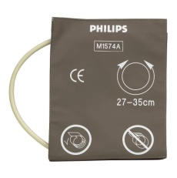 | 4500.00
19 | Набор для участкового врача НУВ-01 "дипломат" | шт. | 2 | 1700.00 | 3400.00 |  | 1625.00

